Sheet1
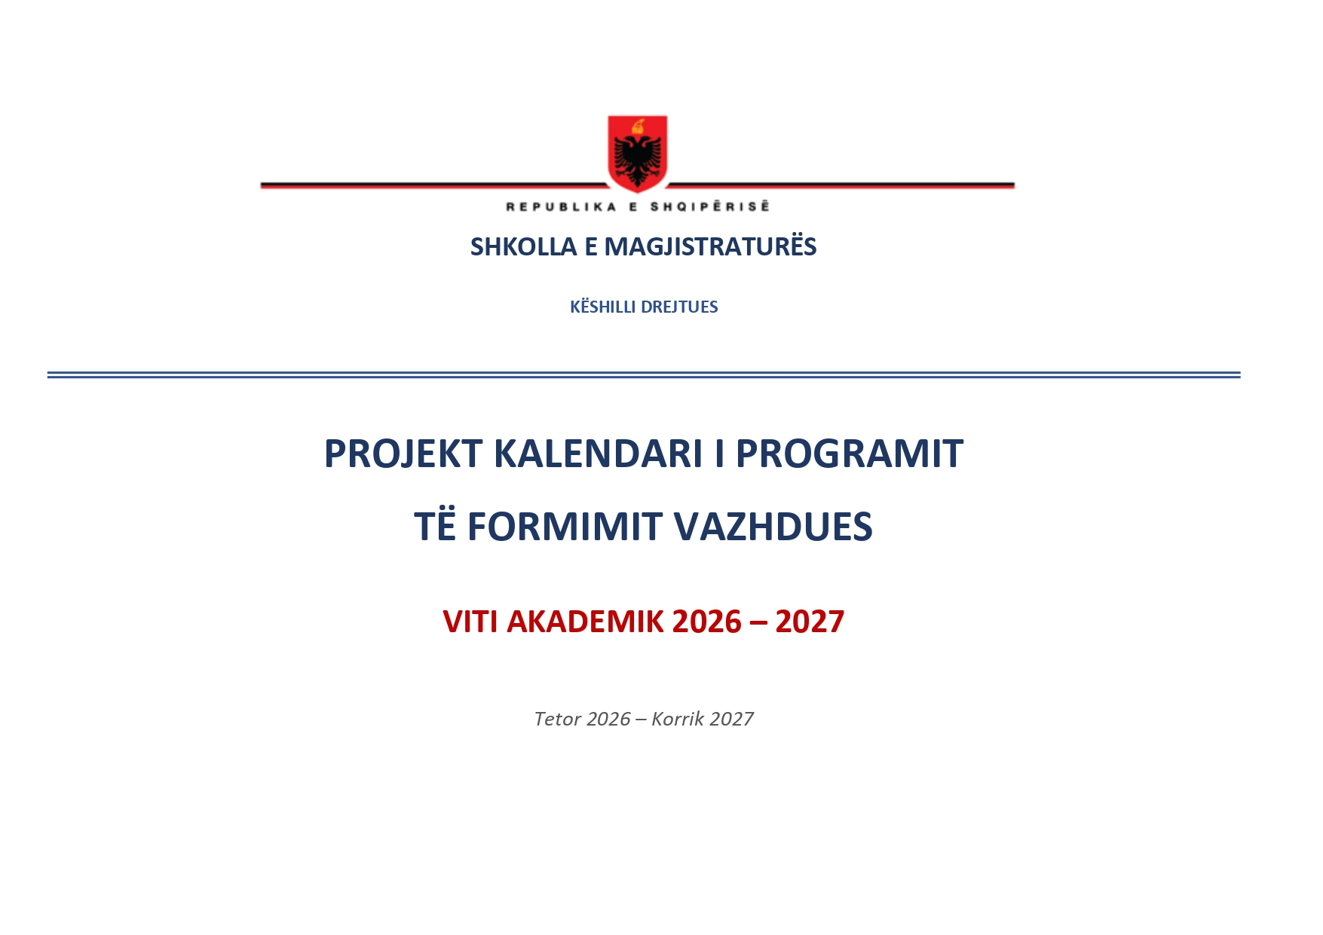
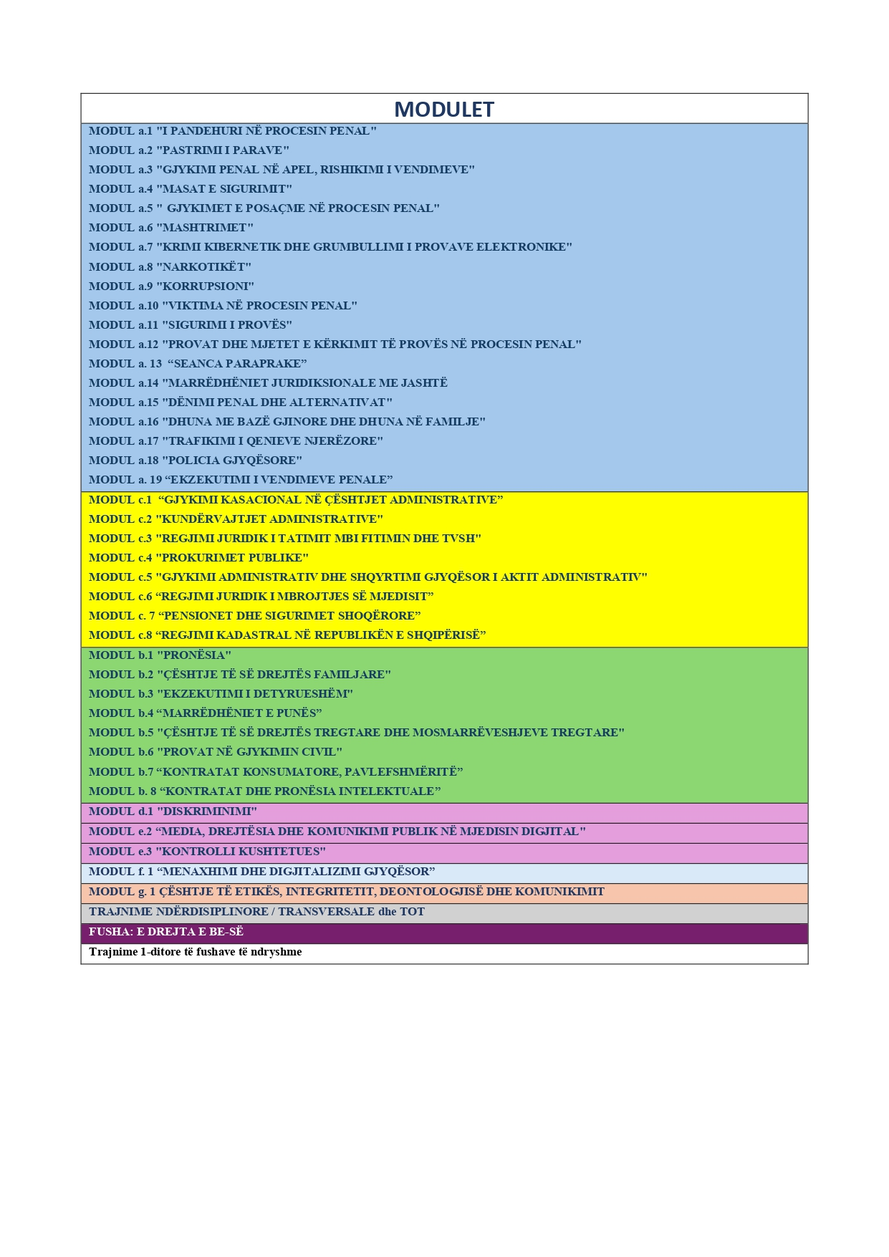

Nr. | FUSHA |  | EMRI I MODULIT / TEMËS SË TRAJNIMIT | PANELISTËT (Ekspertë / Lehtësues) | DATA E TRAJNIMIT | VENDI I ZHVILLIMIT
SHTATOR 2026
1. | ToT-BE |  | ToT: Zbatimi i Kartës së të Drejtave Themelore të BE-së | Ekspertë: | 16–17 shtator 2026 | Rajonal
 |  |  | Trajnim trajnerësh në kuadër të projektit rajonal “Forcimi i Bashkëpunimit Gjyqësor Rajonal në Ballkanin Perëndimor për Litigim Efektiv para Gjykatës së Drejtësisë së Bashkimit Evropian (GJED) dhe Zbatimin e Kartës së të Drejtave Themelore të BE-së”, i financuar nga Mbretëria e Holandës. | Aniel Pahladsingh, Gjyqtar dhe Komisioner në Institutin Holandez për të Drejtat e Njeriut
 |  |  |  |  |  | (Bashkëpunim me Civil rights defenders)
2. | ToT-BE |  | ToT: Litigimi/procedurat para GJED/CJEU | Ekspertë: | 21–22 shtator 2026 | Rajonal
 |  |  | Trajnim trajnerësh në kuadër të projektit rajonal “Forcimi i Bashkëpunimit Gjyqësor Rajonal në Ballkanin Perëndimor për Litigim Efektiv para Gjykatës së Drejtësisë së Bashkimit Evropian (GJED) dhe Zbatimin e Kartës së të Drejtave Themelore të BE-së”, i financuar nga Mbretëria e Holandës. | Šejla Imamović, Asistente Profesore e së Drejtës Evropiane të të Drejtave të Njeriut, Universiteti i Maastricht-it
 |  |  |  |  |  | (Bashkëpunim me Civil rights defenders)
TETOR 2026
3. | TRV |  | Shkrimi dhe arsyetimi ligjor. | Ekspertë: | 6-7 tetor 2026 | (Bashkëpunim me OSBE)
 |  |  |  | Sokol Berberi
 |  |  |  | OSBE

 |  |  |  | Lehtësues:
 |  |  |  | Iva Zemani
4. | ETI |  | MODUL g. 1 ÇËSHTJE TË ETIKËS, INTEGRITETIT, DEONTOLOGJISË DHE KOMUNIKIMIT | Ekspertë: Arben Isaraj | 7 tetor 2026 | Shkolla e Magjistraturës (Grupi I)
 |  |  | Tema 2: Inteligjenca emocionale dhe stresi në punën e magjistratit. | Iliba Bezati

 |  |  |  | Lehtësues:
 |  |  |  | Gentiana Xhelili
 |  |  |  | Marta Bej
5. | ETI |  | MODUL g. 1 ÇËSHTJE TË ETIKËS, INTEGRITETIT, DEONTOLOGJISË DHE KOMUNIKIMIT | Ekspertë: Edlira Bako | 8 tetor 2026 | Shkolla e Magjistraturës (Grupi I)
 |  |  | Tema 3: Komunikimi institucional i magjistratit. | Mirela Bogdani

 |  |  |  | Lehtësues: Armand Bora
6. | ETI | KUS | MODUL g. 1 ÇËSHTJE TË ETIKËS, INTEGRITETIT, DEONTOLOGJISË DHE KOMUNIKIMIT | Ekspertë: Nurjeta Pogaçe | 9 tetor 2026 | Shkolla e Magjistraturës (Grupi I)
 |  |  | Tema 4: Paanshmëria si standard kushtetues dhe ligjor. | Arben Isaraj

 |  |  |  | Lehtësues: Kostandina Kuro
7. | ETI |  | MODUL g. 1 ÇËSHTJE TË ETIKËS, INTEGRITETIT, DEONTOLOGJISË DHE KOMUNIKIMIT | Ekspertë: Irena Plaku | 12 tetor 2026 | Shkolla e Magjistraturës (Grupi I)
 |  |  | Tema 5: Integriteti si vlerë etike dhe profesionale. | Perikli Zaharia

 |  |  |  | Lehtësues: Rezarta Abdiu
8. | PEN |  | MODUL a.18 "POLICIA GJYQËSORE" | Ekspertë: | 13 tetor 2026 | Shkolla e Magjistraturës
 |  |  |  | Enkeleda Millonai
 |  |  | TEMA 1 -Hetimi i drejtuar nga inteligjenca, ndërtimi i strategjisë hetimore dhe i çështjes penale | Anita Jella
 |  |  | 1.3 -Intelligence-Led Policing: nga reagimi tek proaktiviteti
 |  |  | 1.4 -Ndërtimi i teorisë së çështjes | Lehtësues: Adnan Hoxha
 |  |  | 1.5 -Planifikimi strategjik i hetimit në bashkëpunim me prokurorin
 |  |  | 1.6 -Vendosja e prioriteteve në çështje të shumëfishta
 |  |  | 1.7 -Vizualizimi i rrjeteve kriminale dhe lidhja mes çështjeve (pa software, me metodë manuale dhe mjete operative)
 |  |  | 1.8 Analiza e elementëve të veprës penale si proces hetimor
 |  |  | 1.9 Vlerësimi i informacionit sipas modelit 4x4 të Interpolit
 |  |  | 1.10 Hetimi financiar si instrument universal
 |  |  | 1.11 Ndërhyrja e seksionit në çështje komplekse dhe ndëragjenci
 |  |  | 1.12 Ndjekja e gjurmës dixhitale dhe financiare në çështjet e korrupsionit
 |  |  | 1.13 Ndërtimi i çështjes për gjykatë: nga prova tek argumenti juridik
9. | PEN |  | MODUL a.18 "POLICIA GJYQËSORE" | Ekspertë: Dorina Bejko | 14 tetor 2026 | Shkolla e Magjistraturës
 |  |  |  | Ylli Pjetërnikaj
 |  |  | TEMA 2-Provat dixhitale, forenzika e avancuar dhe teknikat e avancuara të marrjes së informacionit
 |  |  | - -Standardet ISO/IEC 27037 dhe 27042 për provat dixhitale | Lehtësues: Aida Cakaj
 |  |  | - Cloud Evidence, E-Evidence dhe kriptomonedhë: hyrje praktike (bashkim i 3.2 dhe 3.3, me fokus procedural jo teknik)
 |  |  | - OSINT: Inteligjenca nga burimet e hapura
 |  |  | - Provat biologjike dhe ADN-ja: chain of custody dhe bazat evropiane
 |  |  | - Autentifikimi dhe integrimi i provave multimediale
 |  |  | - Menaxhimi i skenës dixhitale: çfarë bën seksioni dhe çfarë i takon laboratorit forenzik
 |  |  | - Modeli PEACE: standardi ndërkombëtar i marrjes në pyetje
 |  |  | - Psikologjia e dëshmisë: memoria, sugjerimi dhe dëshmia e rreme
 |  |  | - Intervistat me persona nën hetim: teknikat e bazuara në prova
 |  |  | - Intervistat me viktimat vulnerabël
 |  |  | - Etika e burimeve të informacionit dhe menaxhimi i konfidencialitetit (riformulim i CHIS- fokus etik dhe juridik, jo operacional)
 |  |  | - Bashkëpunimi ndërkombëtar në marrjen e informacionit
10. | ToT |  | TRAJNIM TRAJNERËSH | Ekspertë: Sokol Berberi Vangjel Kosta | 15 tetor 2026 | Shkolla e Magjistraturës
 |  |  | Metodologjia e zhvillimit të aktiviteteve trajnuese.
 |  |  |  | Lehtësues: Borana Mustafaraj
11. | ToT |  | TRAJNIM PËR MENTORËT | Ekspertë: | 16 tetor 2026 | Shkolla e Magjistraturës
 |  |  | Programi i mentorimit për kandidatët magjistratë. | (Grupi i punës për hartimin e manualit)

 |  |  |  | Sokol Berberi
 |  |  |  | Nurjeta Pogaçe
 |  |  |  | Aida Bushati
 |  |  |  | Arben Isaraj
 |  |  |  | Borana Mustafaraj
12. | CIV |  | MODUL b.1 "PRONËSIA" | Ekspertë: | 19 tetor 2026 | Shkolla e Magjistraturës
 |  |  | Problematika që lidhet me trashëgiminë ligjore dhe testamentare. | Artan Hajdari
 |  |  |  | Enton Dhimitri

 |  |  |  | Lehtësues:
 |  |  |  | Arbana Selmanaj
13. | PEN |  | MODUL a.18 "POLICIA GJYQËSORE" | Ekspertë: Daniela Sulaj | 20 tetor 2026 | Shkolla e Magjistraturës
 |  |  |  | Arta Marku
 |  |  | TEMA 3 -Dokumentimi, raportimi dhe teknologjia në hetim
 |  |  | - Raporti analitik hetimor sipas standardeve evropiane | Lehtësues:
 |  |  | -Case management: organizimi dixhital i çështjes me mjete të aksesueshme (zëvendësim i software me licencë me mjete falas dhe metodë manuale) | Pierind Çukaj
 |  |  | -Dokumentimi dixhital i çështjes dhe arkivimi ligjor
 |  |  | -Bashkëpunimi me Europol dhe Interpol: procedurat dhe instrumentet (fokus procedural- si kërkohet informacioni, jo aksesi direkt në sisteme)
 |  |  | - Inteligjenca Artificiale në hetim: mundësitë dhe kufijtë ligjorë
 |  |  | - Etika profesionale dhe integriteti i hetimit.
14. | ETI |  | MODUL g. 1 ÇËSHTJE TË ETIKËS, INTEGRITETIT, DEONTOLOGJISË DHE KOMUNIKIMIT |  | 20-21 tetor 2026 | Shkolla e Magjistraturës (Grupi I dhe Grupi 2)
 |  |  | Tema 1: Të menduarit kritik. | Ekspertë:
 |  |  |  | Sokol Berberi
 |  |  | Në bashkëpunim me EIPA | Arta Mandro

 |  |  |  | Lehtësues:
 |  |  |  | Marta Bej

15. | CIV |  | MODUL b.1 "PRONËSIA" | Ekspertë: | 22 tetor 2026 | Shkolla e Magjistraturës
 |  |  |  | Artur Kalaja
 |  |  | Problematikat që lidhen me mënyrat origjinale të fitimit të pronësisë; parashkrimin fitues me ose pa titull, fitimin me bashkim e përzierje, etj. | Sokol Pina

 |  |  |  | Lehtësues: Alda Sadiku
16. | CIV |  | MODUL b.1 "PRONËSIA" | Ekspertë: | 23 tetor 2026 | Shkolla e Magjistraturës
 |  |  |  | Mariana Semini
 |  |  | Problematika që lidhet me mjetet për mbrojtjen e të drejtës së pronës. Padia për kërkimin e sendit, padia mohuese, si dhe kallëzimi i një punimi të ri dhe i një dëmi të mundshëm. | Nurjeta Pogaçe

 |  |  |  | Lehtësues: Florian Bjanku

17. | ADM |  | MODUL c.6 “REGJIMI JURIDIK I MBROJTJES SË MJEDISIT” | Ekspertë: | 26 tetor 2026 | Shkolla e Magjistraturës
 |  |  | Regjimi juridik që zbatohet për lëshimin dhe monitorimin e zbatimit të lejeve mjedisore në Republikën e Shqipërisë, në referim të ligjit nr.10448/2011. | Enerjeta Shehaj
 |  |  | Praktika gjyqësore administrative dhe penale në çështjet që lidhen me lejet mjedisore. | Gentiana Xhelili

 |  |  |  | Lehtësues: Eliora Elezi
18. | ADM | KUS | MODUL c.6 “REGJIMI JURIDIK I MBROJTJES SË MJEDISIT” | Ekspertë: | 27 tetor 2026 | Shkolla e Magjistraturës
 |  |  | Kuadri ligjor dhe parimet e mbrojtjes mjedisore. Mbrojtja Mjedisore dhe të Drejtat e Njeriut. E drejta për informim në çështjet mjedisore. Regjimi juridik shqiptar për mbrojtjen e mjedisit. Mbrojtja kushtetuese e mjedisit. Harmonizimi me Direktivat e BE-së. | Elvana Çiçolli
 |  |  |  | Aida Bushati

 |  |  |  | Lehtësues: Ina Barjamaj
19. | CIV | KUS | MODUL b.1 "PRONËSIA" | Ekspertë: | 28 tetor 2026 | Shkolla e Magjistraturës
 |  |  |  | Marsida Xhaferllari
 |  |  | Problematika që lidhet me procesin e njohjes dhe kompensimit të pronave të ish-pronarëve dhe garancitë kushtetuese të së drejtës së pronës. | Markelian Koça

 |  |  |  | Lehtësues: Gilda Hoxha
20. | ADM | KUS | MODUL c.6 “REGJIMI JURIDIK I MBROJTJES SË MJEDISIT” | Ekspertë: | 29 tetor 2026 | Shkolla e Magjistraturës
 |  |  | Mekanizmat ligjorë mbrojtjes së mjedisit parashikuar nga e drejta administrative. Legjitimimi i individit dhe grupeve të interesit për mbrojtjen e mjedisit: këndvështrimi kushtetues dhe ligjor. Raporti midis përgjegjësisë penale dhe administrative si dhe kufijtë e shqyrtimit gjyqësor nga gjykatat administrative. | Elvana Çiçolli
 |  |  |  | Idlir Peçi

 |  |  |  | Lehtësues: Adrian Shega
21. | CIV | BE | MODUL b.4 “MARRËDHËNIET E PUNËS” | Ekspertë: Albana Shtylla | 30 tetor 2026 | Shkolla e Magjistraturës
 |  |  |  | Vojsava Osmanaj Kola
 |  |  | Standardet ndërkombëtare të punës dhe direktivat themelore të BE-së në fushën e marrëdhënieve të punës, zbatimi i tyre nga gjykatat shqiptare.
 |  |  |  | Lehtësues: Marko Boshku
NËNTOR 2026
22. | ETI |  | MODUL g. 1 ÇËSHTJE TË ETIKËS, INTEGRITETIT, DEONTOLOGJISË DHE KOMUNIKIMIT | Ekspertë: Arben Isaraj | 2 nëntor 2026 | Shkolla e Magjistraturës
 |  |  | Tema 2: Inteligjenca emocionale dhe stresi. | Arta Mandro

 |  |  |  | Lehtësues: Marta Bej
 |  |  |  | Gentiana Xhelili
23. | ETI |  | MODUL g. 1 ÇËSHTJE TË ETIKËS, INTEGRITETIT, DEONTOLOGJISË DHE KOMUNIKIMIT | Ekspertë: Ledina Riza | 3 nëntor 2026 | Shkolla e Magjistraturës (Grupi II)
 |  |  | Tema 3: Komunikimi institucional i magjistratit. | Evis Alimehmeti

 |  |  |  | Lehtësues: Armand Bora
24. | ETI | KUS | MODUL g. 1 ÇËSHTJE TË ETIKËS, INTEGRITETIT, DEONTOLOGJISË DHE KOMUNIKIMIT | Ekspertë: | 4 nëntor 2026 | Shkolla e Magjistraturës (Grupi II)
 |  |  | Tema 4: Paanshmëria si standard kushtetues dhe ligjor.
 |  |  |  | Arben Isaraj
 |  |  |  | Emona Muçi

 |  |  |  | Lehtësues: Emirjana Dimo
25. | ETI |  | MODUL g. 1 ÇËSHTJE TË ETIKËS, INTEGRITETIT, DEONTOLOGJISË DHE KOMUNIKIMIT | Ekspertë: | 5 nëntor 2026 | Shkolla e Magjistraturës (Grupi II)
 |  |  | Tema 5: Integriteti si harmonizim i vlerave etike. | Evis Alimehmeti
 |  |  |  | Perikli Zaharia

 |  |  |  | Lehtësues: Elena Pelushi
26. | CIV | BE | MODUL b.4 “MARRËDHËNIET E PUNËS” | Ekspertë: Arta Mandro | 6 nëntor 2026 | Shkolla e Magjistraturës
 |  |  | Dhuna, ngacmimi dhe ngacmimi seksual në marrëdhëniet e punës: kuadri ligjor shqiptar, standardet e ONP-së dhe të Bashkimit Evropian. | Albana Shtylla

 |  |  |  | Lehtësues: Rudi Laze
27. | CIV |  | MODUL b.3 "EKZEKUTIMI I DETYRUESHËM" | Ekspertë: Vagjel Kosta | 9 nëntor 2026 | Shkolla e Magjistraturës
 |  |  | Titujt ekzekutivë, llojet e akteve të parashikuara nga ligji, praktika gjyqësore. | Elona Toro

 |  |  |  | Lehtësues: Ejona Lazellari
28. | CIV |  | MODUL b.3 "EKZEKUTIMI I DETYRUESHËM" | Ekspertë: Dashamir Kore | 10 nëntor 2026 | Shkolla e Magjistraturës
 |  |  | Përmbajtja e urdhrit të ekzekutimit. | Altin Shkurti

 |  |  |  | Lehtësues: Anjeza Buzo
29. | PEN | KUS | MODUL a.1 "I PANDEHURI NË PROCESIN PENAL" | Ekspertë: | 11 nëntor 2026 | Shkolla e Magjistraturës
 |  |  |  | Klodian Kurushi
 |  |  | Akti i njoftimit të akuzës, karakteristikat, garancitë kushtetuese dhe ligjore: veprim hetimor/procedural. Pavlefshmëria e aktit të njoftimit të akuzës, pasojat e pavlefshmërisë. Ndryshimi, plotësimi dhe saktësimi i akuzës. Kuptimi dhe zbatimi i tyre në praktikë. Rimarrja e cilësisë së të pandehurit pas prishjes së vendimit dhe efektet ligjore. | Arqilea Koça

 |  |  |  | Lehtësues: Lorena Çabej
30. | PEN | KUS | MODUL a.1 "I PANDEHURI NË PROCESIN PENAL" | Ekspertë: | 12 nëntor 2026 | Shkolla e Magjistraturës
 |  |  |  | Arqilea Koça
 |  |  | Mbrojtja e detyrueshme e të pandehurit, si standard kushtetues dhe konventor: kuptimi dhe zbatimi në praktikë i nenit 49 të Kodit të Procedurës Penale. Rastet e mbrojtjes së detyrueshme, pavarësisht vullnetit të të pandehurit lidhur me caktimin e një mbrojtësi. Shpërblimi i mbrojtësit të caktuar në rastet e mbrojtjes së detyrueshme. Rastet e zëvendësimit të mbrojtësit dhe pasojat ligjore. Mungesa e të pandehurit në proces dhe pasojat e saj. | Sotir Kllapi

 |  |  |  | Lehtësues: Gentian Jahjolli
31. | CIV |  | MODUL b.3 "EKZEKUTIMI I DETYRUESHËM" | Ekspertë: | 13 nëntor 2026 | Shkolla e Magjistraturës
 |  |  | Mjetet e mbrojtjes në fazën e ekzekutimit të titullit ekzekutiv. Pavlefshmëria e titullit ekzekutiv. | Enton Dhimitri
 |  |  |  | Ervin Pollozhani

 |  |  |  | Lehtësues: Olti Skrame
32. | KUS |  | MODUL d.1 "DISKRIMINIMI | Ekspertë: Arta Vorpsi | 16 nëntor 2026 | Shkolla e Magjistraturës
 |  |  |  | Genta Tafa (Bungo)
 |  |  | Standardet materiale dhe procedurale të mbrojtjes nga diskriminimi: kuadri kushtetues dhe ligjor. Barra e provës dhe roli i Komisionerit për Mbrojtjen nga Diskriminimi. Identifikimi i diskriminimit dhe elementët përbërës të tij.
 |  |  |  | Lehtësues: Entela Gjoni
33. | PEN | KUS | MODUL a.1 "I PANDEHURI NË PROCESIN PENAL" | Ekspertë: | 17 nëntor 2026 | Shkolla e Magjistraturës
 |  |  |  | Rudina Palloj
 |  |  | I bashkëpandehuri dhe i pandehuri në një procedim të lidhur. Të drejtat dhe garancitë procedurale që ofron ligji, rregullat procedurale të pyetjes së tyre. Praktika e Gjykatës Kushtetuese dhe GJEDNJ. | Albert Meça
 |  |  | Bashkëpunëtori i drejtësisë. Marrëveshja e bashkëpunimit, kushtet dhe zbatueshmëria e saj.
 |  |  | Aspektet ligjore dhe procedurale të statusit të “bashkëpunëtorit të drejtësisë”. | Lehtësues: Odeta Todorushi

34. | PEN | KUS | MODUL a.1 "I PANDEHURI NË PROCESIN PENAL" | Ekspertë: Florjan Kalaja | 18 nëntor 2026 | Shkolla e Magjistraturës
 |  |  | Garantimi i balancës ndërmjet interesit të hetimit penal dhe respektimit të të drejtave themelore të individit, veçanërisht sa i takon fshehtësisë së korrespondencës dhe mbrojtjes së të dhënave personale. | Paulin Çera

 |  |  |  | Lehtësues: Olgert Rumnici
35. | CIV | BE | MODUL b.7 “KONTRATAT KONSUMATORE, PAVLEFSHMËRITË” | Ekspertë: | 19 nëntor 2026 | Shkolla e Magjistraturës
 |  |  |  | Arbena Ahmeti
 |  |  | Mosmarrëveshjet në të drejtën e konsumatorit që prekin interesin individual të konsumatorit. Mosmarrëveshjet në të drejtën e konsumatorit që prekin interesin kolektiv të konsumatorit. Praktika administrative dhe gjyqësore për zgjidhjen e mosmarrëveshjeve të së drejtës së konsumatorit në Shqipëri. | Bezart Kaçkini

 |  |  |  | Lehtësues:
 |  |  |  | Klotilda Neziri (kryetare e Komisionit të Konsumatorit)

36. | KUS |  | MODUL d.1 "DISKRIMINIMI | Ekspertë: | 20 nëntor 2026 | Shkolla e Magjistraturës
 |  |  |  | Sokol Ngresi
 |  |  | Arsyetimi gjyqësor në çështjet e diskriminimit: struktura e vendimit, diskriminimi me bazë gjinore dhe racore, riviktimizimi dhe mbrojtja efektive. Standardet kushtetuese dhe ligjore. | Genta Tafa (Bungo)

 |  |  |  | Lehtësues: Maela Alicanaj

37. | CIV | BE | MODUL b.7 “KONTRATAT KONSUMATORE, PAVLEFSHMËRITË” | Ekspertë: | 24 nëntor 2026 | Shkolla e Magjistraturës
 |  |  |  | Gentian Medja
 |  |  | Kushtet e padrejta në kontratat konsumatore në kuadrin e legjislacionit të BE-së dhe legjislacionit material të R.Sh-së. Detektimi automatik i kushteve abuzive në kontratat me konsumatorët në vendimet kryesore të Gjykatës së Drejtësisë së Bashkimit Evropian. Çmimi kryesisht i klauzolave abuzive në kontratat me konsumatorët në jurisprudencën e Gjykatës së Drejtësisë. Efektet e proceseve të ndryshme të gjykimit të konsumatorit në jurisprudencën e Gjykatës së Drejtësisë. Integrimi i kontratës që përmban klauzolën abuzive në jurisprudencën e Gjykatës së Drejtësisë. | Elda Vrioni
 |  |  |  | Lehtësues:
 |  |  |  | Ersida Teliti
 |  |  |  | (specialist fushe)
38. | ADM | PEN | MODUL c.4 "PROKURIMET PUBLIKE” | Ekspertë: | 25 nëntor 2026 | Shkolla e Magjistraturës
 |  |  | Hetimi i skemave komplekse të korrupsionit në prokurimet publike: nga shkelja procedurale te prova penale. Përgjegjësia penale e personave juridikë në prokurimet publike: kriteret e atribuimit të përgjegjësisë. | Reida Kashta |  | (Bashkëpunim me OSBE)
 |  |  |  | Flojera Davidhi

 |  |  |  | Lehtësues: Florian Boriçi
39. | PEN | KUS | Trajnim 1 ditor | Ekspertë: | 26 nëntor 2026 | Shkolla e Magjistraturës
 |  |  |  | Ardit Mustafaj
 |  |  | Vendimmarrja lidhur me mos fillimin e procedimit penal. Efektet e mosrespektimit të afatit ligjor 15 ditor. Momenti i fillimit të ecjes së afatit në rastet e kallëzimeve të paraqitura në prokurori që nuk kanë kompetencë për shqyrtimin e kallëzimit. Garancitë për një proces të rregullt ligjor. | Albert Kuliçi

 |  |  |  | Lehtësues: Eni Çulli
40. | PEN | KUS | ToT | Ekspertë: | 26-27 nëntor | Shkolla e Magjistraturës
 |  |  |  | Dritan Hallunaj
 |  |  | Trajnim Trajnerësh: Masat e Sigurimit Personal. Garancitë kushtetuese dhe ligjore. | Albert Kuliçi |  | (Në bashkëpunim me KE; person kontakti Blerina Fani)
 |  |  |  | Lehtësues:
 |  |  |  | Julinda Gjika
41. | ADM |  | MODUL c.4 "PROKURIMET PUBLIKE" | Ekspertë: | 27 nëntor 2026 | Shkolla e Magjistraturës
 |  |  | Provat elektronike dhe analiza e të dhënave në hetimin e prokurimeve publike. | Bledar Maksuti
 |  |  |  | Arian Muçaj

 |  |  |  | Lehtësues: Ina Yzellari
DHJETOR 2026
42. | ADM |  | MODUL c.4 "PROKURIMET PUBLIKE" | Ekspertë: | 2 dhjetor 2026 | Shkolla e Magjistraturës
 |  |  | Ndjekja e flukseve financiare dhe konfiskimi i përfitimeve nga korrupsioni në prokurime publike. | Dorina Bejko
 |  |  |  | Nertina Kosova

 |  |  |  | Lehtësues: Ervin Sulaj
43. | ADM |  | MODUL c.4 "PROKURIMET PUBLIKE" | Ekspertë: | 3 dhjetor 2026 | Shkolla e Magjistraturës
 |  |  | Dallimet ndërmjet Partneritetit Publik-Privat (PPP/Koncesioneve) dhe Tenderimeve Publike, me fokus në hetimin dhe ndjekjen penale të korrupsionit. | Enkeleda Millonai
 |  |  |  | Elsa Ulliri

 |  |  |  | Lehtësues: Erlanda Agaj
44. | BE |  | E DREJTA E BE-SË | Ekspertë: Aida Bushati | 4 dhjetor 2026 | Shkolla e Magjistraturës
 |  |  |  | Marsida Xhaferllari
 |  |  | Zbatimi i të drejtës evropiane, para dhe pas anëtarësimit të Shqipërisë në BE. Dialogu gjyqësor.
 |  |  |  | Lehtësues: Megi Strakosha
45. | TRV |  | Trajnim 1 ditor | Ekspertë: | 7 dhjetor 2026 | Shkolla e Magjistraturës
 |  |  |  | Julian Zonja
 |  |  | PËRGJEGJËSIA DISIPLINORE E MAGJISTRATIT | Ledina Riza

 |  |  | Shkeljet disiplinore dhe individualizimi i masave sipas ligjit nr. 96/2016. Shkeljet disiplinore dhe llojet e tyre sipas ligjit nr. 96/2016 “Për statusin e gjyqtarëve dhe prokurorëve në Republikën e Shqipërisë”, të ndryshuar. | Lehtësues:
 |  |  |  | Ervisa Hyka

46. | ADM | BE | MODUL c.3 "REGJIMI JURIDIK I TATIMIT MBI FITIMIN DHE TVSH" | Ekspertë: | 9 dhjetor 2026 | Shkolla e Magjistraturës
 |  |  | Tatimi mbi Vlerën e Shtuar (TVSH), e drejta e kreditimit dhe e rimbursimit. Raste praktike nga apelimet tatimore dhe konfliktet gjyqësore në fushën e TVSH-së. Krahasime me Direktivën e BE-së për TVSH-në dhe me praktikat e gjykatave evropiane. | Fatmir Kazazi
 |  |  |  | Enerjeta Shehaj

 |  |  |  | Lehtësues: Hazbi Balliu
47. | ADM | BE | MODUL c.3 "REGJIMI JURIDIK I TATIMIT MBI FITIMIN DHE TVSH" | Ekspertë: | 10 dhjetor 2026 | Shkolla e Magjistraturës
 |  |  | Tatimi mbi të Ardhurat, përfshirë të ardhurat personale, të personave fizikë tregtarë dhe të shoqërive tregtare – dispozita të paqarta që çojnë në konflikte gjyqësore. Krahasime me legjislacione dhe praktika të gjykatave evropiane. | Enerjeta Shehaj
 |  |  |  | Fatmir Kazazi

 |  |  |  | Lehtësues: Florin Demollari
48. | CIV |  | MODUL b. 8 “KONTRATAT DHE PRONËSIA INTELEKTUALE” | Ekspertë: | 11 dhjetor 2026 | Shkolla e Magjistraturës
 |  |  |  | Mariana Semini
 |  |  | SHPËRBLIMI I DËMIT | Margarita Buhali

 |  |  | Dëmi kontraktor dhe jashtëkontraktor. Dëmi i fazës paraprake të lidhjes së kontratës. Lidhja shkakësore dhe gjykata kompetente. | Lehtësues:
 |  |  |  | Arta Duka
 |  |  | Shpërblimi i dëmit si padi kryesore dhe aksesore; Shpërblimi i dëmit në rastet e kërkesave procedurale para gjykatës; Praktika gjyqësore e Gjykatës së Apelit të Juridiksionit të Përgjithshëm lidhur me dëmin kontraktor mbi analizën e lidhjes shkakësore midis mospërmbushjes së kontratës dhe dëmit të ardhur.

49. | CIV | BE | MODUL b. 8 “KONTRATAT DHE PRONËSIA INTELEKTUALE” | Ekspertë: | 14 dhjetor 2026 | Shkolla e Magjistraturës
 |  |  |  | Marjana Shegani
 |  |  | PRONËSIA INTELEKTUALE | Ervin Pollozhani

 |  |  | E drejta e autorit dhe problematikat praktike të lidhura me të. | Lehtësues:
 |  |  | Markat tregtare, patentat dhe objektet kryesore të pronësisë industriale në praktikën gjyqësore. | Ejona Lazellari

50. | ETI |  | MODUL g. 1 ÇËSHTJE TË ETIKËS, INTEGRITETIT, DEONTOLOGJISË DHE KOMUNIKIMIT | Ekspertë: | 15 dhjetor 2026 | Shkolla e Magjistraturës
 |  |  |  | Albana Boksi
 |  |  | Inteligjenca Artificiale dhe etika e magjistratit. | Arben Isaraj

 |  |  |  | Lehtësues: Erlanda Agaj
51. | ADM | BE | MODUL c.3 "REGJIMI JURIDIK I TATIMIT MBI FITIMIN DHE TVSH" |  | 16 dhjetor 2026 | Shkolla e Magjistraturës
 |  |  | Hetimet për veprat penale në fushën e tatimeve dhe taksave. Kriteret për klasifikimin e shkeljeve administrative dhe penale. Problematika në lidhje me shmangien tatimore dhe evazionin fiskal, si dhe masat/sanksionet administrative sipas legjislacionit tatimor dhe parashikimet e dispozitave penale. Raste nga gjykatat evropiane. | Ekspertë:
 |  |  | Parimi i ne bis in idem në rastet e shkeljeve administrative dhe procedimit penal sidomos duke e krahasuar dhe me jurisprudencën e Gjykatës së Drejtësisë së BE-së. | Amarildo Laçi
 |  |  |  | Elion Mustafaj

 |  |  |  | Lehtësues:
 |  |  |  | Florian Boriçi
52. | PEN | KUS | MODUL a.4 "MASAT E SIGURIMIT" | Ekspertë: Engert Pëllumbi | 17 dhjetor 2026 | Shkolla e Magjistraturës
 |  |  |  | Matilda Fetau
 |  |  | Privimi i përkohshëm i lirisë. Standardet kushtetuese dhe konventore për vendosjen e kësaj mase. Praktika e GjEDNj. |  |  | (Në bashkëpunim me KE)
 |  |  |  | Lehtësues: Gëzim Spahiu
53. | PEN | KUS | MODUL a.4 "MASAT E SIGURIMIT" | Ekspertë: | 18 dhjetor 2026 | Shkolla e Magjistraturës
 |  |  |  | Albert Meça
 |  |  | Efektet juridike të masave të sigurimit personal në raport me nevojat e sigurimit. Standardet kushtetuese dhe konventore në arsyetimin e masës. Praktika e GjEDNj. | Albert Kuliçi |  | (Në bashkëpunim me KE)

 |  |  |  | Lehtësues:
 |  |  |  | Julinda Gjika
54. | ETI |  | MODUL g. 1 ÇËSHTJE TË ETIKËS, INTEGRITETIT, DEONTOLOGJISË DHE KOMUNIKIMIT | Ekspertë: | 21 dhjetor 2026 | Shkolla e Magjistraturës
 |  |  |  | Albana Boksi
 |  |  | Inteligjenca Artificiale, përdorimi i saj nga magjistratët dhe sfidat etike të magjistratëve në këtë drejtim. | Arben Isaraj

 |  |  |  | Lehtësues: Arjeta Lika
55. | PEN | KUS | MODUL a.4 "MASAT E SIGURIMIT" | Ekspertë: Engert Pëllumbi | 22 dhjetor 2026 | Shkolla e Magjistraturës
 |  |  |  | Anita Jella
 |  |  | Masat e sigurimit ndaj personave juridik. Implikimet kushtetuese dhe ligjore.
 |  |  |  | Lehtësues: Florian Boriçi
56. | PEN | KUS | MODUL a.4 "MASAT E SIGURIMIT" | Ekspertë: Bib Ndreca | 23 dhjetor 2026 | Shkolla e Magjistraturës
 |  |  |  | Ilirjana Olldashi
 |  |  | Bashkimi i masave të sigurimit dhe rastet kur bashkohet apo ndahet procedimi/çështja. Ruatja e standardeve kushtetuese dhe ligjore. Praktika e GjEDNj.
 |  |  |  | Lehtësues: Sokol Shehu
JANAR 2027
57. | TRV |  | Trajnim 1 ditor | Ekspertë: | 7 janar 2027 | Shkolla e Magjistraturës

 |  |  | PËRGJEGJËSIA DISIPLINORE E MAGJISTRATIT | Artur Metani
 |  |  |  | Yllka Rupa
 |  |  | Parimet e procedimit disiplinor. Fillimi i procedimit disiplinor dhe rastet e mbylljes së tij pa zhvilluar seancë dëgjimore. Subjektet, afatet e hetimit, kriteret e pranueshmërisë, dhe procedura disiplinore para Këshillit dhe e drejta e ankimit.
 |  |  |  | Lehtësues:
 |  |  |  | Eva Hysko
58. | CIV |  | MODUL b. 8 “KONTRATAT DHE PRONËSIA INTELEKTUALE” | Ekspertë: | 8 janar 2027 | Shkolla e Magjistraturës
 |  |  |  | Mariana Semini
 |  |  | PRONËSIA INTELEKTUALE | Antonela Prendi

 |  |  | Avantazhet dhe disavantazhet e përdorimit të inteligjencës artificiale. Dallimet midis Universit dhe Metaversit dhe raportet me pronësinë intelektuale. Dëmet që rrjedhin nga IA. Përgjegjësia civile, administrative dhe penale. | Lehtësues:
 |  |  |  | Rovena Beqiraj (DPPI)

59. | ADM | BE | MODUL c.2 "KUNDËRVAJTJET ADMINISTRATIVE" |  | 11 janar 2027 | Shkolla e Magjistraturës
 |  |  | Kufiri ndarës midis kundërvajtjes administrative dhe asaj penale sipas legjislacionit shqiptar dhe standardeve të vendosura nga gjykatat ndërkombëtare (GjEDNJ dhe GJED). | Ekspertë:
 |  |  | Llojet e masave administrative (dënimet kryesore dhe ato plotësuese). Respektimi i parimit “ne bis in idem”. | Sokol Ibi
 |  |  | Si reflektohen këto në praktikën e gjykatave administrative dhe të juridiksionit të përgjithshëm. | Oltjona Goxhaj

 |  |  |  | Lehtësues:
 |  |  |  | Klarent Demiri
60. | ADM | KUS | MODUL c.2 "KUNDËRVAJTJET ADMINISTRATIVE" |  | 12 janar 2027 | Shkolla e Magjistraturës
 |  |  | Standardet kushtetuese dhe ligjore në konstatimin dhe vlerësimin e kundërvajtjeve administrative dhe në shqyrtimin gjyqësor të tyre. | Ekspertë:
 |  |  | Parimi i proporcionalitetit në individualizimin e masës administrative nga organi administrativ, kontrolli gjyqësor mbi propocionalitetin e masës dhe mundësia e gjykatës për të vendosur vetë masën. | Sokol Ibi
 |  |  |  | Eralda Met’hasani (Çani)

 |  |  |  | Lehtësues:
 |  |  |  | Marko Boshku
61. | PEN |  | MODUL a.3 "GJYKIMI PENAL NË APEL, RISHIKIMI I VENDIMEVE" | Ekspertë: | 13 janar 2027 | Shkolla e Magjistraturës
 |  |  |  | Genti Dokollari
 |  |  | Kufijtë e shqyrtimit të çështjes në gjykatën e apelit. Ankimi nga prokurori dhe viktima akuzuese. Ankimi i të pandehurit. Disponimet e gjykatës në raport me subjektin që ka paraqitur ankim. | Altin Binaj

 |  |  |  | Lehtësues: Dritan Hasani
62. | PEN |  | MODUL a.3 "GJYKIMI PENAL NË APEL, RISHIKIMI I VENDIMEVE" | Ekspertë: | 14 janar 2027 | Shkolla e Magjistraturës
 |  |  |  | Amarildo Laçi
 |  |  | Përsëritja e shqyrtimit gjyqësor në gjykatën e apelit në raport me ritin e gjykimit dhe fazën e gjykimit (hetime paraprake, seancë paraprake, gjykim themeli). Përsëritja e shqyrtimit gjyqësor kur i pandehuri është deklaruar i pafajshëm (neni 427/4 i K.Pr.Penale). | Genti Dokollari

 |  |  |  | Lehtësues: Etien Kapo
63. | ADM |  | MODUL c.2 "KUNDËRVAJTJET ADMINISTRATIVE" | Ekspertë: | 15 janar 2027 | Shkolla e Magjistraturës
 |  |  | Kundërvajtjet administrative në fushën e planifikimit dhe kontrollit të territorit. | Selvie Gjoçaj
 |  |  | Marrëdhënia që krijohet nga zbatimi i legjislacionit për legalizimet. | Bezart Kaçkini
 |  |  | Përgjegjësia jashtë kontraktore e organeve të përfshira në këtë proces.
 |  |  |  | Lehtësues:
 |  |  |  | Iva Zemani
64. | PEN |  | MODUL a.13 "SEANCA PARAPRAKE " | Ekspertë: | 18 janar 2027 | Shkolla e Magjistraturës
...

